申込責任者
セーフティアセッサ(SLA/SA/SSA) 受験申込書(一括)
【一括申込における個人情報の取扱いについて】 必ずお読みください。
・受験申込~結果のお知らせに至るまでの問合せ対応、試験結果のお知らせ、資格取得後の資格者情報のご提供は、
一括して申込責任者経由でご連絡いたします。
・予め受験者各位に個人情報が申込責任者宛に提供されることを周知し、各受験者の同意を得た上でお申込みください。
・各受験者は、専用ページより各受験者自身で同意の登録をお願いいたします。
・申込責任者は受験者へ、専用ページURL(※1)と一括管理番号(※2)を案内してください。
・登録の際は、「一括管理番号」が必要です。
・同意登録の確認は日本認証で行い、未登録の受験者については、申込責任者宛にご連絡いたします。
・同意されない受験者に対しては、個人での申込(マイページ)を行っていただくよう案内してください。
・「同意書」シートもご確認ください。
 |  | 「受験申込書（一括）」を使用して申込する際は、事前に日本認証Webサイトにて【一括管理番号】を取得してください。 【一括管理番号】の記載がない申込書は受付できません。
 |  | ・下記及び「受験者名簿」シートに必要事項記入の上、本ファイルと顔写真ファイルを下記メールアドレス宛に添付送信してください。
 |  | ・メール送付先 ： セーフティアセッサ担当 |  | safety12100@j-cert.com
 |  | ・メール件名は、下記枠内に表示されるものとしてください。（一括管理番号、申込責任者名を入力後、自動表示されます。）
 | メール件名

1.一括管理番号
 | ※ | 申込日
 | ※ | 一括管理番号
 | ※がついている項目は入力必須項目です。
2.申し込む試験の資格区分 |  |  |  |  | 現在申込を受付けている試験はありません
 | ※ | 資格区分 |  |  |  | ※1 個人情報の取扱いについて、受験者の同意登録はこちらからお願いします。(専用ページ)
 |  |  |  |  |  | https://www.japan-certification.com/applications/privacy-consent/
3．申込責任者 |  |  |  |  |  | ※2 一括管理番号は、こちらから取得してください。
 | ※ | 氏名(漢字) | 姓 |  |  | https://www.japan-certification.com/applications/pre-application/
 | ※ |  | 名 |  |  | ※3 FAQ「請求書について確認したい」
 | ※ | 法人格 |  |  |  | https://www.japan-certification.com/faq/請求書について確認したい/
【ご注意】
1．受験区分について
(1)セーフティサブアセッサ(SSA)
・ SN1：受験資格は問いません
・ SN2：「前回」「前々回」のSSA試験で学科試験合格し、再受験の方
(2)セーフティアセッサ(SA)試験
・ AAを選択ください。
(3)セーフティシニアアセッサ(SEA)試験
・ EC1を選択してください。
(4)セーフティリードアセッサ(SLA)
・ L1：SA資格者で、1年以上の安全関連実務経験があり、新規受験の方
・ L2：前年度、前々年度SLA試験で実務試験に合格し、再受験の方
(5)ロボットセーフティアセッサ（RSA)
・ X1：セーフティアセッサ（SSA,SA,SLA)資格を保有している方
・ X2：セーフティアセッサ（SSA,SA,SLA)資格を保有していなくて、セーフティサブアセッサ試験と同時受験する方
※ 受験区分：X2 の場合は、事前にSSA試験の申込が必要です。
SSA試験の申込が未だの場合は、RSA試験の申込は受付できません。
2. キャンセル・変更について
・受付完了後の、キャンセル、変更（資格区分、受験区分、試験日、試験会場、受験者、認証カードの要否）は受け付けておりません。十分ご注意のうえ、お申込みください。
3. 請求書について
日本認証では請求書および領収書は、電子請求書発行システム「楽楽明細」を利用し、PDFファイルをメールに添付してお送りします。
弊社ホームページのFAQ「請求書について確認したい」(※3)をご確認ください。
4．受験料の振込について
・受験料は、振込期限日までにお振込みください。
・請求書希望の場合は、請求書記載の振込期限日までにお振込み下さい。
・振込期限日までに入金確認ができない場合は、自動的に申込をキャンセルさせていただきます。
・認証カードを希望された方は、受験料と一緒にカード代を振込まないでください。
5．認証カードについて
・認証カードは、受験料とは別に 3、300円（税込）/枚の発行費用がかかります。
・合格発表後、5営業日以内に、申込責任者宛に請求書を発行・送付いたします。
・請求書に記載の振込期限日までにお振込み下さい。
・振込先は、請求書内に記載しています。
・振込期限日までに入金確認ができない場合は、自動的に申込をキャンセルさせていただきます。
6. 送付物の発送日について
・受験票は、受験日の10日前までに発送します。
・試験結果通知は合格発表後、約1ヶ月後に発送します。
・認証カードは合格発表後、約2ヶ月後に発送します。
7．送付書類（受験票、試験結果通知書など）の送付先について
・送付書類（受験票、試験結果通知書など）は、全受験者分をまとめて、申込責任者宛に送付します。申込責任者の方から各受験者へ配布願います。
・送付書類は、受験者毎に封筒に入れ封をした状態で送付します。
・送付書類の宛先には、受験者名簿シートに記入された会社住所と氏名を記載しますので、会社住所欄は必ず記入願います。
8. マイページへの登録について
「受験者名簿」シートに記入された内容で、マイページの仮登録を行います。
その際ご記入いただいたメールアドレスをマイページのログインIDとして使用いたしますので、受験者ご本人のメールアドレスを記入願います。
マイページに登録済の場合は、「受験者名簿」シートに記入された内容にて、「会社情報」、「会社住所」を上書きいたします。
 |  | 法人格位置
 |  | 会社名(漢字)
 |  | 事業所
 |  | 部署
 |  | 役職
 | ※ | 郵便番号
 | ※ | 住所1(都道府県～番地まで)
 |  | 住所2(ビル名、部屋番号)
 | ※ | 電話番号
 | ※ | メールアドレス
 |  | 受験料 振込期限日（申込日＋7日）
 | ※ | 受験料 振込名義

4．請求書発行要否について
 | 請求書はPDFファイルをメールに添付してお送りします。メールアドレスに誤りがないかご確認ください。
 | 受験料の請求書の発行要否を選択してください。
 | ※ | 請求書
 | ※ | 請求書の送付先
 |  | ・請求書は申込受付後、通常5営業日以内に送付いたします。
 |  | ・請求書は、申込責任者または指定された送付先にメールに添付してお送りします。
 |  | ・請求書の送付先で「その他」を選択した場合は、下記＜その他の請求書送付先＞にご記入ください。
 | ＜その他の請求書送付先＞
 | ※ | 氏名(漢字) | 姓
 |  |  | 名
 |  | 法人格
 |  | 法人格位置
 |  | 会社名(漢字)
 |  | 事業所
 |  | 部署
 |  | 役職
 | ※ | 郵便番号
 | ※ | 住所1(番地まで)
 |  | 住所2(ビル名、部屋番号)
 | ※ | 電話番号
 | ※ | メールアドレス

5．申込概要
 |  | 「受験者名簿」を記入後、下表の受験者数が正しいことをご確認願います。
 |  | 受験区分 | 受験料(税込) | 人数 | 金額(税込)
 |  | SSA SN1 | ¥22,000 | 0 | ¥-
 |  | SN2 | ¥22,000 | 0 | ¥-
 |  | SA AA | ¥49,500 | 0 | ¥-
 |  | SEA-C EC | ¥38,500 | 0 | ¥-
 |  | SLA L1 | ¥220,000 | 0 | ¥-
 |  | L2 | ¥22,000 | 0 | ¥-
 |  | RSA X1 | ¥16,500 | 0 | ¥-
 |  | X2 | ¥16,500 | 0 | ¥-
 |  | 合計(税込) |  | 0 | ¥-
 |  | ※消費税率：10%

 |  | 日本認証事務局用
 |  | 申込責任者取引先コード
 |  | 帳票種別 | 1

 |  |  |  |  | V2.24

受験者名簿
※受験者名簿シートに入力する前に、申込責任者シートの必須項目がすべて入力されていることをご確認ください。
※申込責任者シートに未入力項目があると、B列に正しい顔写真ファイル名が表示されませんのでご注意ください。
■入力時には、セル/行の削除やカット＆ペーストはしないでください。（本シートを参照しているデータがエラーとなってしまいます。） ■認証カード（和英併記）には、受験料とは別に、3,300円（税込)/枚のカード発行費用が必要となります。合格発表後に申込責任者宛に請求書を送付します。
■請求書はPDFファイルをメールに添付してお送りします。メールアドレスに誤りがないかご確認ください。
セーフティアセッサ(SLA/SA/SSA) 受験申込書(一括) 受験者名簿
顔写真のファイル名は氏名(英語)入力後にB列に表示されるものとしてください。
メールアドレス欄には、受験者本人のメールアドレスを記入願います。
※記入いただいたメールアドレスをマイページのログインIDとして使用します。

 |  | ※がついている項目は入力必須項目です。 |  |  |  |  |  |  |  |  |  |  |  |  |  |  |  |  |  |  |  | ※会社住所を必ず入力してください。
 |  | 氏名(漢字) |  | 氏名(カナ) |  | 氏名(英語) |  |  |  |  |  |  |  | 会社情報 |  |  |  |  |  |  |  | 会社住所
No | 顔写真のファイル名 | ※姓 | ※名 | ※セイ | ※メイ | ※Family name | ※First name | ※メールアドレス | ※生年月日 | ※受験区分 | ※会場 | ※認証カード | 認証番号 | 法人格位置 | 法人格 | ※会社名(漢字) | ※会社名(カナ) | ※会社名(英語) | 事業所 | 部署 | 役職 | ※郵便番号 | ※住所1(番地まで) | 住所2(ビル名・部屋番号) | ※電話番号
例 | X999-001_Ninsho_Taro.jpg | 認証 | 太郎 | ニンショウ | タロウ | Ninsho | Taro | info@j-cert.com | 2000-01-01 | SN1 | 東京 | 要（別途発行費用が必要） | S2012-12-99999 | 後 | 株式会社 | 日本認証 | ニホンニンショウ | Japan Certification Corporation | 本社 | SA事業部 | 部長 | 532-0004 | 大阪府大阪市西宮原2-7-53 | Marutaビル8階 | 06-4807-3337
1
2
3
4
5
6
7
8
9
10
11
12
13
14
15
16
17
18
19
20
21
22
23
24
25
26
27
28
29
30
31
32
33
34
35
36
37
38
39
40
41
42
43
44
45
46
47
48
49
50
51
52
53
54
55
56
57
58
59
60
61
62
63
64
65
66
67
68
69
70
71
72
73
74
75
76
77
78
79
80
81
82
83
84
85
86
87
88
89
90
91
92
93
94
95
96
97
98
99
100

同意書
【一括申込における個人情報の取扱いについて】 必ずお読みください。
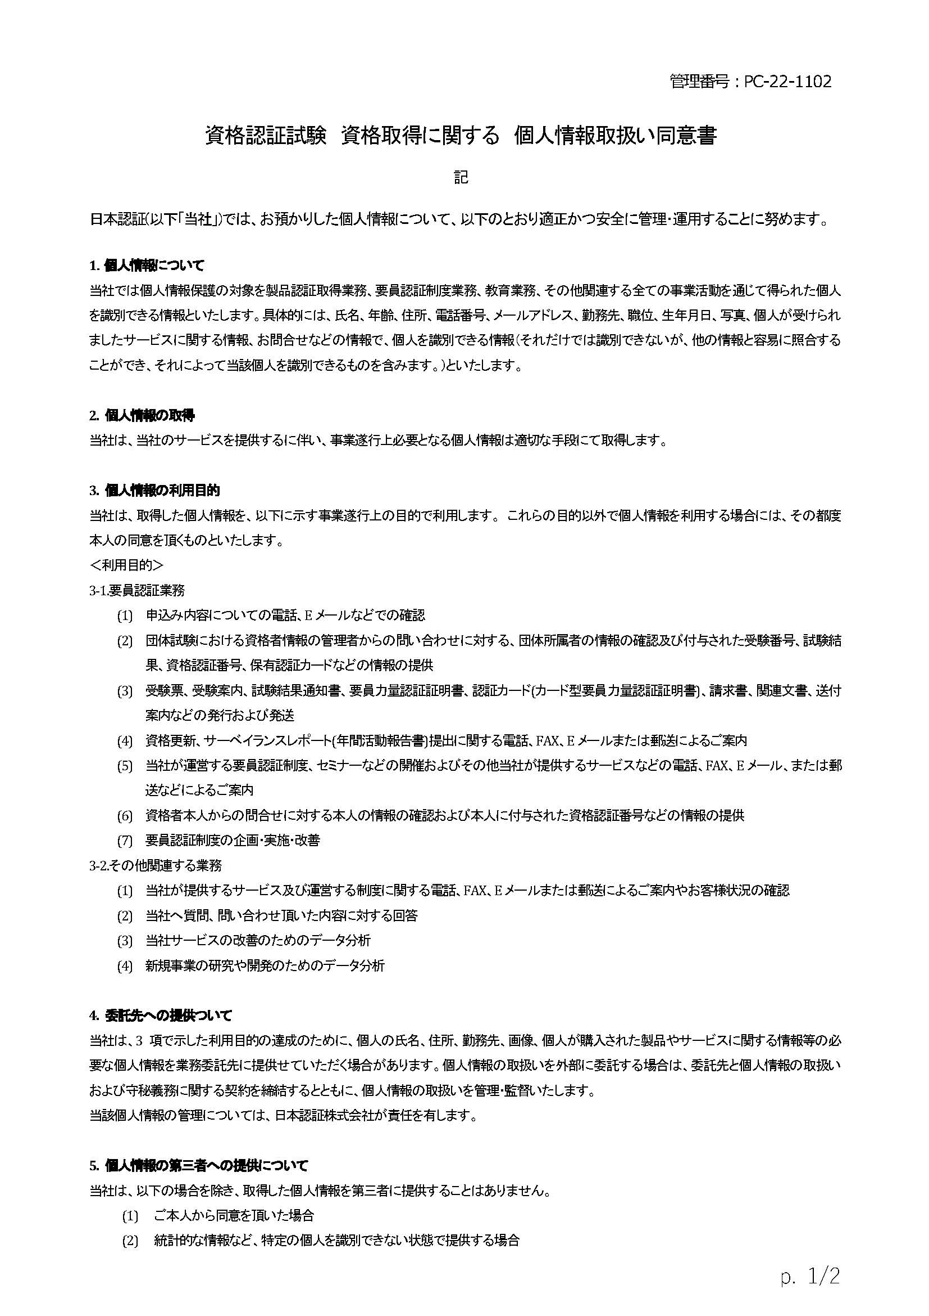
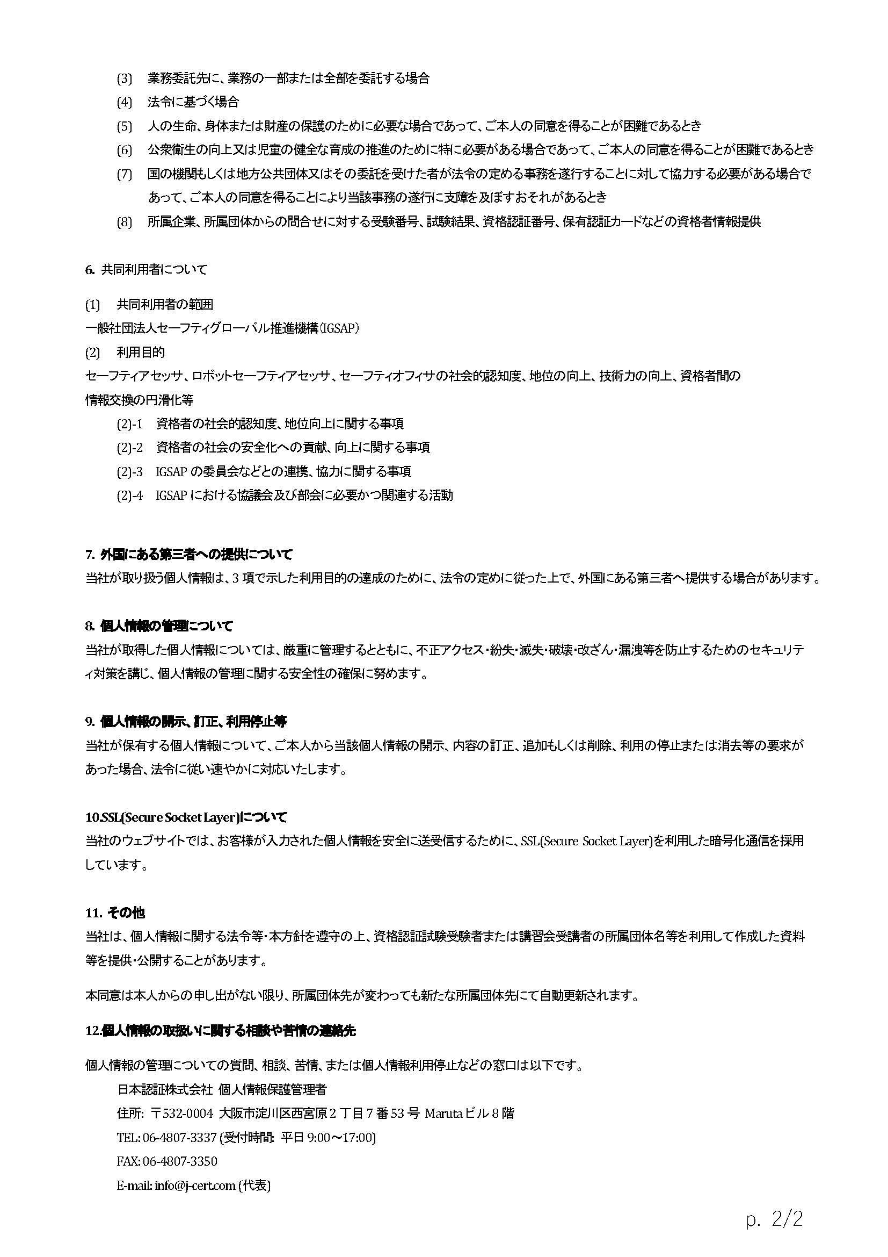
資格認証試験 資格取得に関する 個人情報取扱い同意登録のお願い

 | 日本認証では資格認証（要員認証）試験業務を実施するにあたって受験者に関する個人情報をご提供いただくことになりますが、
 | お預かりした個人情報情報の取扱について、右記の「資格認証試験 資格取得に関する 個人情報取扱い同意書」のとおり適正に管理し、
 | 保護に努めて参ります。

 | 申込責任者の方へ
 |  | 受験申込~結果のお知らせに至るまでの問合せ対応、試験結果のお知らせ、資格取得後の資格者情報のご提供は、
 |  | 一括して申込責任者経由でご連絡いたします。
 |  | 予め受験者各位に個人情報が申込責任者宛に提供されること周知し、各受験者の同意を得てください。
 |  | 受験者へ専用ページから受験者自身で同意の登録をするよう、専用ページURLと一括管理番号の案内をお願いいたします。
 |  | 同意されない受験者に対しては、個人での申込(マイページ)を行っていただくようご案内ください。

 |  | ※1 個人情報の取扱いについて、受験者の同意登録はこちらからお願いします。(専用ページ)
 |  | https://www.japan-certification.com/applications/privacy-consent/
 |  | ※2 一括管理番号は、こちらから取得してください。
 |  | https://www.japan-certification.com/applications/pre-application/

 | 受験者の方へ
 |  | 専用ページより各受験者自身で同意の登録をお願いいたします。
 |  | ご登録の際、一括管理番号が必要です。

 | 同意登録の確認について
 |  | 受験申込書のご提出前に同意のご登録を完了してください。
 |  | 日本認証で確認をさせていただき、未登録の受験者がいた場合は申込責任者様宛にご連絡いたします。
 |  | 登録が完了するまで、申込受付は保留とさせていただきます。

 | ご協力のほどよろしくお願いいたします。

